医院康复及居家康复对比表
医院康复及居家康复对比表
优势维度 | 医院康复 | 居家康复 | 相关物料/支持依据
治疗效果-典型案列 | 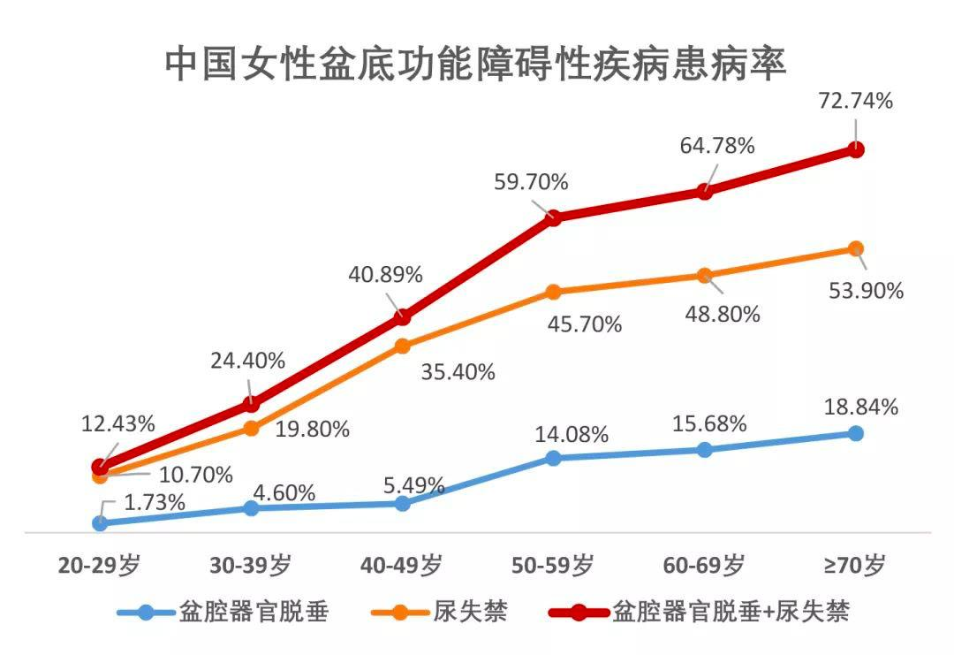 | 同医院康复效果 | 典型案列和治疗前后的对比图、患者反馈，详情见附件
痛点（举例） | 资源有限： 1.医院场地小、患者预约难； 2.院内治疗设备少； 3.患者不遵守医嘱时间，医疗资源和时间不能最大程度合理利用； 4.设备与人力资源不匹配； 5.数据靠人工，统计不及时、不准确； 6.周期性治疗服务，信息化程度低。 | 1.治疗周期时间长，需频繁往返医院； 2.交通不便怎么办？路上花费时间很多； 3.往返大量消耗时间、精力怎么办？ 4.请假误工怎么办？ 5.人太多、难预约，排队等候的时间长； 6.没人看护孩子； 7.自行网上购买，没有针对性的个性化治疗，没有体验到明显的效果。 | 1.避免频繁往返医院的误工成本； 2.节省来回医院花费的时间、交通成本； 3.不用排队等候； 4.减轻家人负担； 5.根据患者情况调整方案，针对性强的个性化治疗。
设备介绍 | 无 | 圆小汫生物反馈电刺激治疗仪是拥有国家二类医疗器械证书的合格产品，是一台可便携设备，它具有盆底表面肌电评估、神经肌肉电刺激、肌电触发电刺激、凯格尔（Kegel）模板训练、多媒体游戏训练功能。可对用户的体表肌电信号进行采集，生成评估方案的同时由医生定制个性化训练方案进行反馈训练，可以对用户的肌肉施加电刺激及生物反馈来帮助患者改善及恢复盆底肌肉功能障碍。
设备介绍-优势 | 无 | 1.四种训练模式，随时切换（神经肌肉电刺激、肌电触发电刺激、凯格尔（Kegel）模板训练、多媒体游戏训练） 2.与医院设备同原理 3.结合线上APP使用，蓝牙传输，自动存档治疗数据 4.可实时做表面肌电评估，随时了解治疗效果 5.体积小，方便携带，可以 6.随时随地使用 7.专业医生在线指导，制定个性化治疗方案 8.拥有国家二类医疗器械证的品质产品
设备工作原理 | 无 | 工作原理： 圆小汫生物反馈电刺激治疗仪是通过低频脉冲电流刺激神经或肌肉，利用电和神经的传导作用，对局部的肌肉或肌群进行刺激，增加神经肌肉的兴奋性，训练或者改善肌肉功能，帮助病人重建并恢复肌肉正常运动功能。
核心优势：隐私与便携性 | 公共场所，隐私尴尬，心理压力，评估时紧张，预约不便 | 隐私性强、时间灵活自主、克服距离远不方便、成本和长期坚持，具体表现： 1.居家自主操作，避免医院环境中的尴尬； 2.可灵活安排时间，(如午休、睡前)，无需往返医院， 3.隐私保护:避免暴露敏感部位，减少心理压力 4.时间自由:单次训练可拆分(如10分钟/次)，适合工作繁忙者 | 设备支持私密场景使用
适用场景多样性 | 无 | 覆盖盆底康复(盆底痛、盆底高张/松弛/尿失禁/脱垂)、产后康复、子宫复旧（人流康）、尿潴留、腹直肌分离、阴道口闭合不全、外阴白斑、内膜养护、子宫内膜增厚、生殖保养、痛经、居家疼痛治疗、直肠康复、乳房护理等多场景。 | 一台设备满足多种康复需求
产品的安全性 | 无 | 本产品已通过广东省药品监督管理局认证，取得医疗注册许可证，符合医疗器械安全及有效性标准。其设计经临床验证，采用低频脉冲电流（安全范围内）刺激靶组织，适用于康复或辅助治疗。使用中需严格遵循操作规范，禁忌症及注意事项，建议遵医嘱，在专业人员指导下使用。 | 医疗器械注册证
设备与技术 | 无 | 1.与院内设备同源技术：四种训练模式，支持生物反馈、肌电评估 2.远程医生指导(如APP数据追踪、跟踪肌力变化+管理端平台方案调整、动态优化方案) 3.项目自带4次评估，并有康复专家审核评估报告和效果，根据个人的综合病历情况配置个性化解决方案 | 与院内设备相同疗效、相同技术原理
个性化方案调整 | 无 | 医生通过管理端支持，根据对患者的面诊、院内检查设备的报告，以及患者时时使用设备的信息，解读患者评估报告，根据患者的情况动态的制定患者的个性化治疗方案，调整治疗方案模式、时长等参数，适应不同恢复阶段，以便患者在家治疗也可以同步享受医院医疗优质专业的实时调整，让患者用最优的方式完成居家康复治疗。 | 远程方案数据功能
费用成本 | 无 | 设备一次性投入约2000-5000元(设备押金到期可退)，无需重复支付单次治疗费。 | 院内疗程费用等同设备总价
家庭协同 支持 | 无 | 家人可参与监督训练进度
治疗效果连续性（完整性） 长期依从性 | 院内盆底康复治疗： 1.63.85%的患者购买的康复疗程没有做完 2.40.17% 的患者只做了6次没有继续治疗 术后康复： 1.延迟治疗：当地医疗能力和资源不丰富，需异地治疗 2.术后康复：手术后，无法长期坚持持续康复 跨地域治疗：医疗资源不均衡，无治疗方式满足远距离患者的康复需求。 | 支持每日碎片化训练(如App自带的凯格尔运动阶段性训练、腹式呼吸、阴道哑铃场景化训练等)，手机APP记录治疗方案数据，帮助养成持续康复习惯。 | 坚持率提升、依从性提升
典型场景 | 无 | 盆底肌高张（盆底痛、盆底肌过度活动症）、轻症预防（肌肉增强训练）、对应病症治疗（压力性尿失禁、急迫性尿失禁、混合性尿失禁、器官脱垂、肌肉松弛、盆底疼痛患者）、满足多种康复项目、时间和空间受限者
六师共管服务 | 患者在医院才有医生团队的专业服务，没有客服全程跟进服务 | 医生团队实时在线，提供整个恢复期间的支持： 医护、康复师在线，可以随时了解患者的情况，在患者需要医疗专业支持的时候，可以在客服的辅助下完成医疗专业的支撑工作； 客服团队以患者为中心，提供全周期支持： 1.定期主动关怀——根据治疗阶段制定随访计划，通过消息提醒、电话回访等形式跟进训练进度，强化患者信心； 2.及时响应——专业团队实时解答训练疑问，24小时内处理紧急问题，确保治疗连续性； 3.数据化健康追踪——同步记录反馈信息，协同医生动态优化康复方案，通过正向激励推动患者完成治疗目标。 以温度服务连接医疗专业度，助力患者建立科学训练习惯，提升治疗依从性。 | 为每位患者提供“六师共管”服务 帮助患者在盆底康复周期内更好地完成盆底康复目标
院内完成初期诊断，居家设备进行康复和巩固，提升疗效

增加相应物料的制作建议
对比项目 | 医院康复价值 | 居家康复价值 | 相关物料/放效果图
送锦旗 | 让对医生有很高认同度的患者送 | 送居家康复的，也可以每个新开的渠道我们都先给一个这个物料，可以集体讨论一下 | 由公司提供物料
典型案列 |  | 把典型场景的、有特征性的患者的病例整理成册，然后给到开通的渠道当说服患者的物料，开单物料 | 制作典型案列和治疗前后的对比图

